关系图
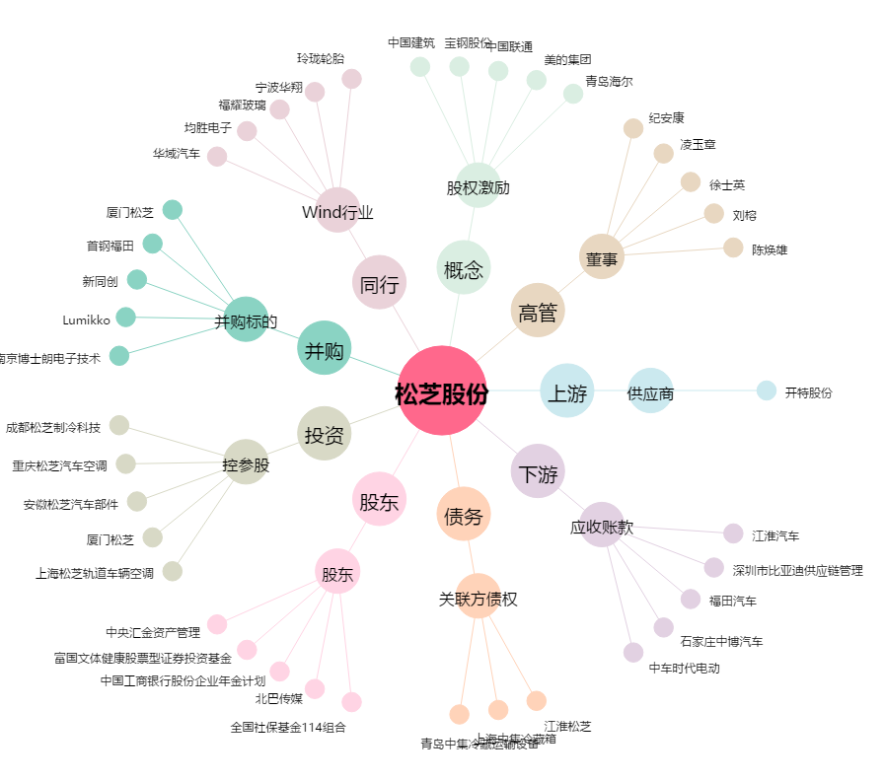
松芝股份[002454.SZ] - 关系概览图

